1.1
voltar à página inicial |  |  |  | 1 - FORMULÁRIOS
 | S | N | NA
 |  | x |  | 1.1 A sequência de tabulação entre campos segue a sequência de preenchimento
 |  |  |  | A ordem de tabulação por entre os campos deve corresponder à sequência normal de preenchimento do formulário.

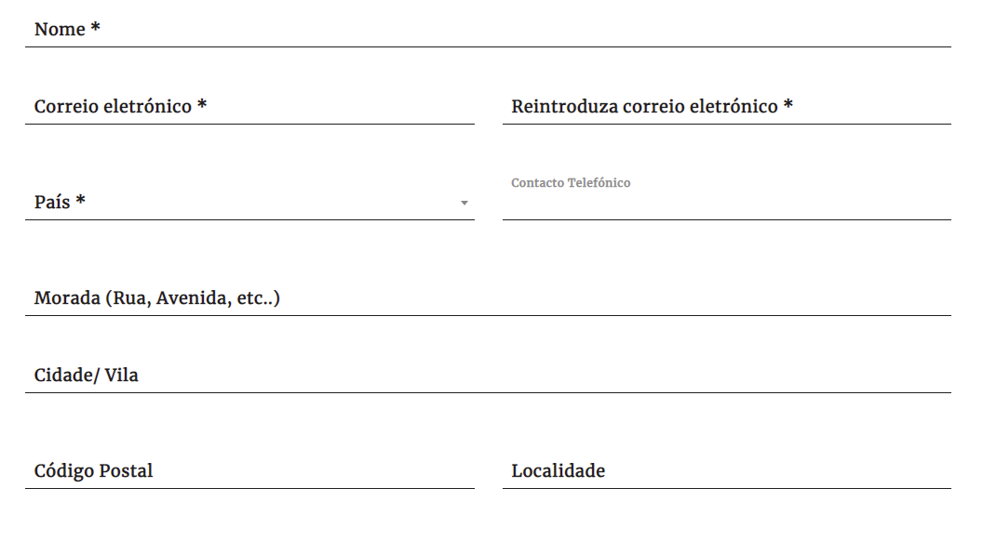
 | Listagem de evidências
 |  |  |  |  | Notas:
 |  |  |  |  | A sequência de tabulação entre campos seque a sequência de preenchimento, mas não é possível fazer upload dos anexos pela tabulação Página: https://www.presidencia.pt/contactos/formulario-de-contacto/

2.1
voltar à página inicial |  |  |  | 2 - CAMPOS
 | S | N | NA
 | x |  |  | 2.1 O tamanho dos campos deve refletir o tamanho previsível dos dados
 |  |  |  | O tamanho dos campos deve refletir o tamanho previsível para a entrada dos dados. Por exemplo, um campo para telefone deve ter a largura estritamente necessária para conter todos os dígitos. Nem mais nem menos.

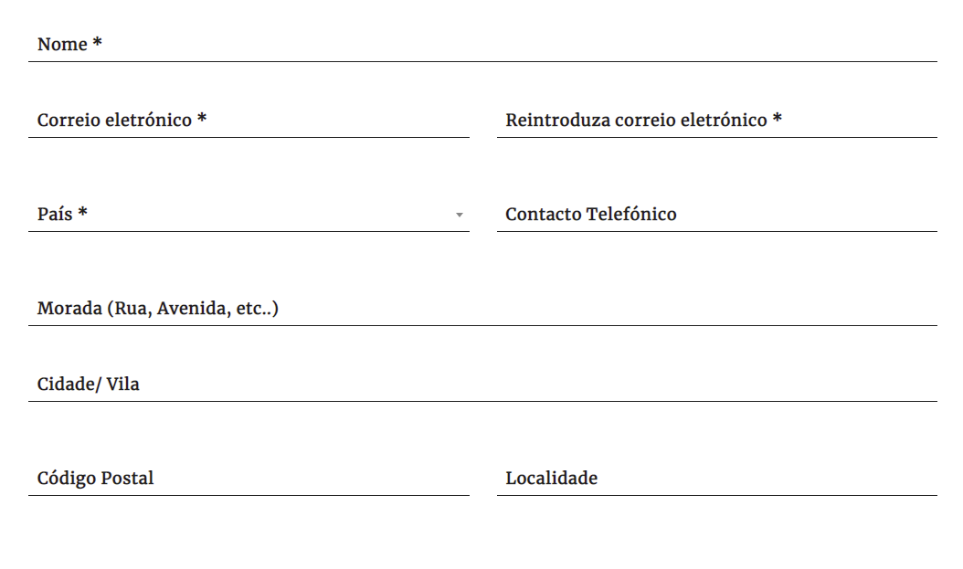
 | Listagem de evidências
 |  |  |  |  | Notas:
 |  |  |  |  | O tamanho dos campos reflete o tamanho previsto dos dados, sendo o campo mais longo relativo à mensagem, deixando espaço para o utilizador escrever livremente. Página: https://www.presidencia.pt/contactos/formulario-de-contacto/

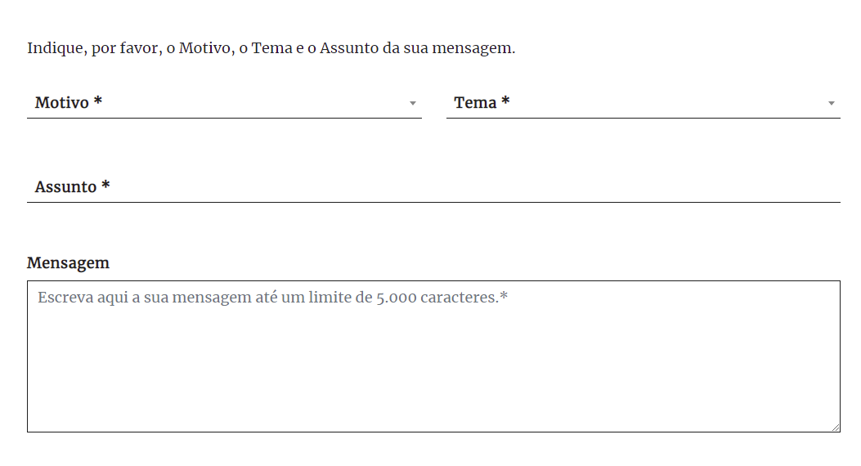

2.2
voltar à página inicial |  |  |  | 2 - CAMPOS
 | S | N | NA
 | x |  |  | 2.2 É usada revelação progressiva em vez de campos inativos
 |  |  |  | Em vez de mostrar campos inativos, o formulário deve esconder os campos dependentes do campo-chave sempre que este não tenha sido ativado. Ao ativar o campo-chave são exibidos os campos que dependem da condição nele definida.

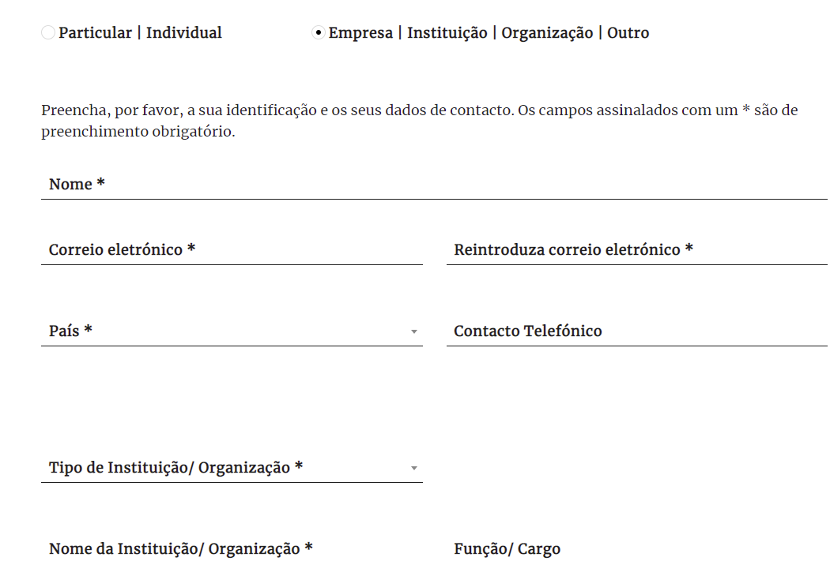
 | Listagem de evidências
 |  |  |  |  | Notas:
 |  |  |  |  | Os campos para Particular ou Empresa apenas aparecem quando a opção é definida. Página: https://www.presidencia.pt/contactos/formulario-de-contacto/

3.2
voltar à página inicial |  |  |  | 3 - RESPOSTA
 | S | N | NA
 | x |  |  | 3.2 Deve ser confirmado o sucesso da transação/envio de informação
 |  |  |  | O sucesso de uma transação deve ser claramente comunicado ao utilizador através de uma mensagem de confirmação.

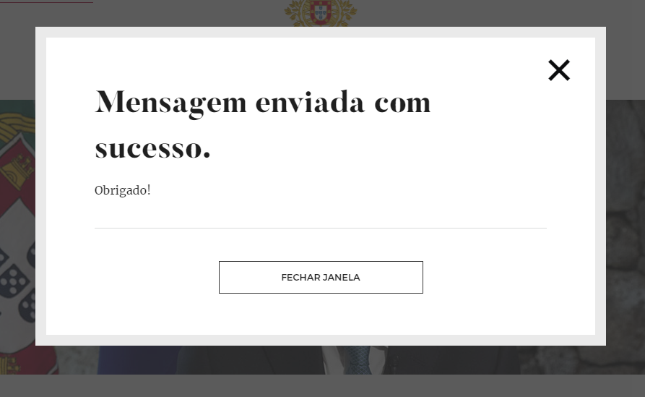
 | Listagem de evidências
 |  |  |  |  | Notas:
 |  |  |  |  | Após preenchimento de todos os campos e submissão do formulário, surge uma mensagem que confirma o sucesso do envio da informação. Página: https://www.presidencia.pt/contactos/formulario-de-contacto/

4.1
voltar à página inicial |  |  |  | 4 - ERROS
 | S | N | NA
 | x |  |  | 4.1 A informação já introduzida deve poder ser corrigida a qualquer momento
 |  |  |  | Toda a informação já transmitida pelo utilizador numa sessão pode ser corrigida, em qualquer momento, antes da transação ser finalizada.

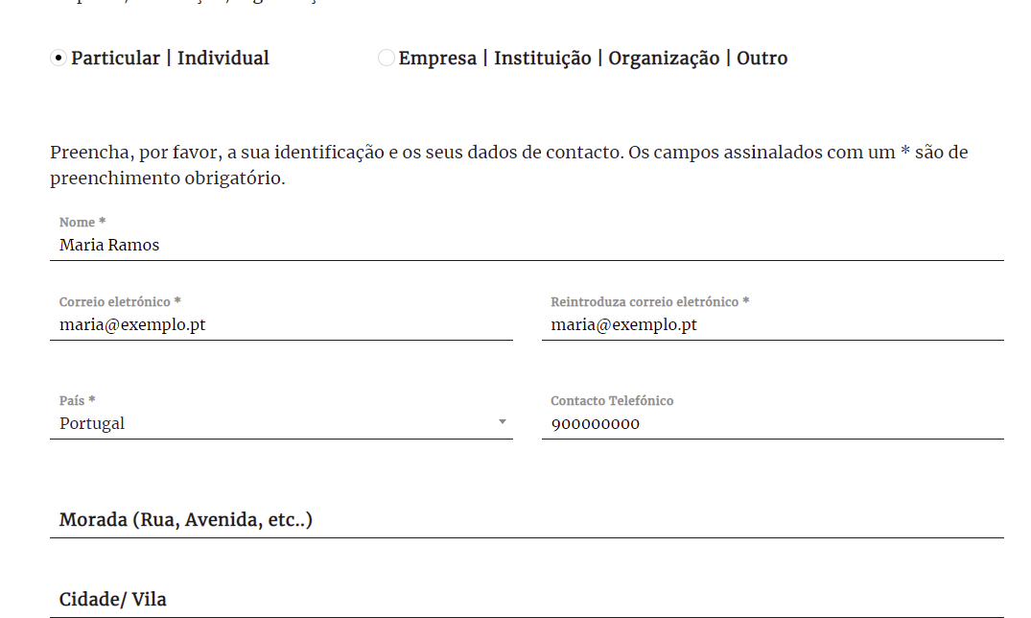
 | Listagem de evidências
 |  |  |  |  | Notas:
 |  |  |  |  | É possível corrigir a informação introduzida nos campos, a qualquer momento, antes da sua submissão. Página: https://www.presidencia.pt/contactos/formulario-de-contacto/

4.3
voltar à página inicial |  |  |  | 4 - ERROS
 | S | N | NA
 | x |  |  | 4.3 As mensagens de erro são claramente identificadas junto aos campos de origem
 |  |  |  | As mensagens de erro devem ser apresentadas claramente associadas aos campos a que dizem respeito. Isto não invalida a necessidade de as apresentar numa lista sumário. Esta última técnica é particularmente útil em páginas longas.

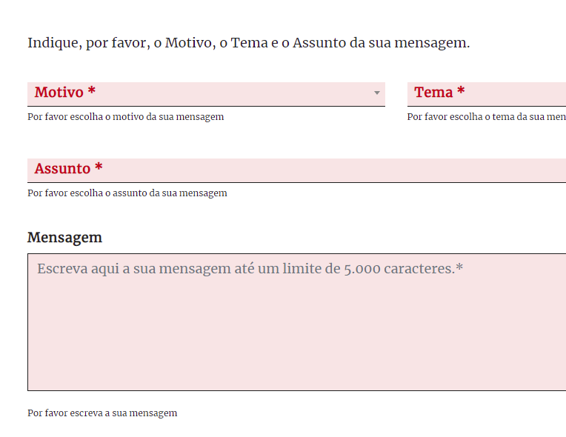
 | Listagem de evidências
 |  |  |  |  | Notas:
 |  |  |  |  | As mensagens de erro são claramente identificadas abaixo de cada campo. Página: https://www.presidencia.pt/contactos/formulario-de-contacto/

